输液吊架
中山大学附属肿瘤医院资产采购项目报价表
项目名称：越秀院区手术室显示器支架采购项目
报价公司： |  |  |  |  |  | 报价日期：
联系人、电话、邮箱： |  |  |  |  |  | 质保时长：
盖章： |  |  |  |  |  | 工期：
注：请在下列产品的“单价”栏填入报价，其余空格不可改动，报价金额会自动生成。该报价需含设计费、运输费、安装费、售后服务费、税费等。所响应的产品应符合“材质说明及技术标准”，并如实填写所响应的产品尺寸、图片、品牌和型号等。
序号 | 货物名称 | 参考尺寸 | 单位 | 数量 | 材质说明及技术标准 | 计算方式 | 图 纸 | 品牌、生产厂家（请按响应品牌填写）
1 | 电脑显示器支架 | 展开尺寸：W600*D480mm | 套 | 1 | 1.规格：净重不超过4.5kg，承重不少于10kg，适配23.8英寸的一体机电脑，键盘架尺寸不小于600*210mm。键盘架最宽端离墙不大于480mm。 2.主体为铝合金铸件，显示器俯仰角度-15°~+15，键盘架可以90度折叠收纳；显示器固定后，屏幕可以360°旋转，也可180°左右转动。 | 按套计算 | 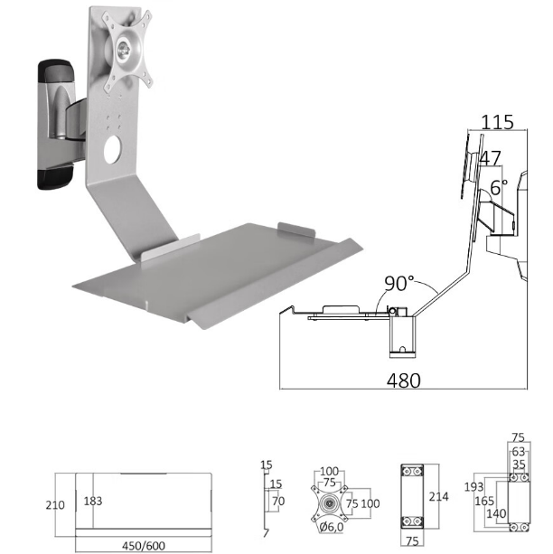 | 参考品牌、型号：悠视FE199KBL-1。
 |  | 合计

